FORMATO GQ-016
PROPUESTA DE MEJORA | PROPUESTA DE MEJORA O INNOVACIÓN |  |  |  | REGISTRO
 |  |  |  |  | COPIA CONTROLADA
 |  |  |  |  | COD GQ-016-R | VERSION 0,5
 |  |  |  |  | FECHA 18-mar-21 | PAGINA 1 DE 1

Nombre de la propuesta: | Catalogo Informativo Banca
Nombre de la persona o equipo que genera la PM: | DANIELA CORREA MESA

SITUACIÓN INICIAL |  |  | SITUACIÓN FINAL
En los cambios o nuevas implementaciones en los procesos se tiene que reiterar de manera constante retroalimentación al personal técnico |  |  | De manera agil para compartir y difundir de cambios o de implementación de nuevos procesos se ha optado por la creación de un catalogo con posters que brinden información y links de acceso de apoyo a las actividades o procesos diarios que tenemos en el proyecto. Este catalogo se diseña a traves de Whatsapp Business, el cual permite montar imagenes, poner la descripción de los procesos y ser compartida de forma rápida a nuestros equipos de trabajo

FOTO O DIBUJO INICIAL |  |  | FOTO O DIBUJO FINAL
 |  |  | 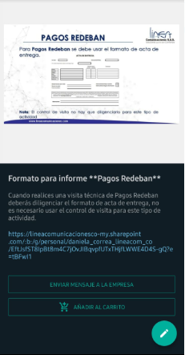 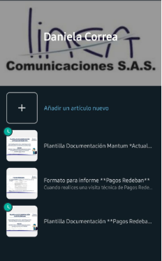

Objetivo: | Retroalimentar al personal de manera oportuna y que tengan un rápido acceso de consulta de la información
Alcance: | Es un metodo que pueden optar los direfentes coordinadores del proyecto, para socializar información rápida y frecuentes preguntas que realiza el personal técnico
Requerimientos: | La aplicación sea usada por los diferentes Coordinadores del proyecto

Elaborado por: Coordinadora Sistemas Integrados de Gestión Natalia Lopez Marin |  | Revisado por: Dirección de I+D Marlon Alberto Henandez Arboleda |  | Aprobado por: Director de procesos Walter Jimenez

